details
IMMAGINE | PRODUCT CODE | NEW CODE | EAN | DESCRIZIONE PRODOTTO | FOMATO | UNITA' DI VENDITA X MASTERBOX (SCATOLETTE) | SCADENZA | LISTINO PUBBLICO / RETAIL | disponibilità | VALORE PUBBL./ RETAIL
 |  |  |  |  |  | 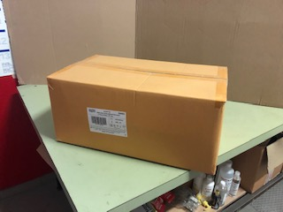 |  |  |  |  | 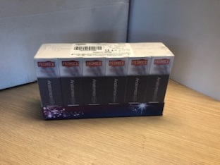
 | 300052 | 300052 | 8002340007918 | PRIMEX BX12 NATURAL | 12 | 180 | 2023-04-30 | € 5.79 | 1,980 | € 11,464.20
 | 300052 | 300052 | 8002340007918 | PRIMEX BX12 NATURAL | 12 | 180 | 2023-06-30 | € 5.79 | 9,180 | € 53,152.20
 | 300059 | 300059 | 8002340004788 | PRIMEX BX14 ANATOMICO | 14 | 180 | 2023-11-30 | € 7.99 | 900 | € 7,191.00
 | 300059 | 300059 | 8002340004788 | PRIMEX BX14 ANATOMICO | 14 | 180 | 2023-11-30 | € 7.99 | 3,708 | € 29,626.92
 | 300061 | 300061 | 8002340004788 | PRIMEX BX6 ANATOMICO | 6 | 288 | 2023-05-31 | € 4.29 | 7,776 | € 33,359.04
 | 300061 | 300061 | 8002340004788 | PRIMEX BX6 ANATOMICO | 6 | 288 | 2024-06-30 | € 4.29 | 6,336 | € 27,181.44
 | 300187 | 300187 | 8002340 016330 | PRIMEX INFINITY KING SIZE BX06 | 6 | 288 | 2023-11-20 | € 6.90 | 16,512 | € 113,932.80
 | 300053 | 300286 | 8002340005549 | PRIMEX BX28 PIANI. FAMILIARE | 28 | 120 | 2024-03-31 | € 12.99 | 6,108 | € 79,342.92
 | 300053 | 300286 | 8002340005549 | PRIMEX BX28 PIANI. FAMILIARE | 28 | 120 | 2024-04-30 | € 12.99 | 3,120 | € 40,528.80
 | 300053 | 300286 | 8002340005549 | PRIMEX BX28 PIANI. FAMILIARE | 28 | 120 | 2024-06-29 | € 12.99 | 5,880 | € 76,381.20
 | 300058 | 300287 | 8002340004672 | PRIMEX BX06 SUPERSOTTILE | 6 | 288 | 2024-03-31 | € 3.79 | 5,184 | € 19,647.36
 | 300058 | 300287 | 8002340004672 | PRIMEX BX06 SUPERSOTTILE | 6 | 288 | 2024-04-30 | € 3.79 | 7,944 | € 30,107.76
 | 300055 | 300288 | 8002340004771 | PRIMEX BX14 SUPER SOTTILE | 14 | 180 | 2024-04-29 | € 7.19 | 528 | € 3,796.32
 | 300055 | 300288 | 8002340004771 | PRIMEX BX14 SUPER SOTTILE | 14 | 180 | 2024-04-30 | € 7.19 | 720 | € 5,176.80
 | 300055 | 300288 | 8002340004771 | PRIMEX BX14 SUPER SOTTILE | 14 | 180 | 2024-08-31 | € 7.19 | 3,780 | € 27,178.20
 | 300055 | 300288 | 8002340004771 | PRIMEX BX14 SUPER SOTTILE | 14 | 180 | 2024-09-30 | € 7.19 | 5,580 | € 40,120.20
 | 300056 | 300056 | 8002340004771 | PRIMEX BX14 SUPER SOTTILE | 14 | 80 | 2024-03-30 | € 7.19 | 7,040 | € 50,617.60
 | 300056 | 300056 | 8002340004771 | PRIMEX BX14 SUPER SOTTILE | 14 | 80 | 2024-06-30 | € 7.19 | 7,040 | € 50,617.60
 | 300056 | 300056 | 8002340004771 | PRIMEX BX14 SUPER SOTTILE | 14 | 80 | 2024-09-29 | € 7.19 | 9,600 | € 69,024.00

 | 300006 | 300006 | 8002340013803 | PRIMEX PARTY 12 NEW VERSION | 12 | 180 | 2023-01-31 | € 5.99 | 3,960 | € 23,720.40
 | 300006 | 300006 | 8002340013803 | PRIMEX PARTY 12 NEW VERSION | 12 | 180 | 2023-02-01 | € 5.99 | 2,160 | € 12,938.40
 | 300062 | 300062 | 8002340005518 | PRIMEX ENDURANCE BX14 | 14 | 180 | 2022-03-31 | OMAGGIO | 3,960
 |  |  |  |  |  |  |  |  | 118,996 | € 805,105.16

lingua sul pack: italiano

